ESTIMATIVA DE PREÇOS
ESTIMATIVA DE PREÇOS
LOTE 4 - Lago Norte; Varjão; Paranoá e Itapoã |  |  |  |  |  | 12345
SEM DESONERAÇÃO
INTERESSADO: PROCESSO 00112-00012738/2021-12
OBJETO: REPARO LOCALIZADO EM PAVIMENTO ASFÁLTICO
 | OBJETO: REPARO LOCALIZADO EM PAVIMENTO ASFÁLTICO |  |  | SEM DESONERAÇÃO
CÓDIGO | DESCRIÇÃO | UNIDADE | QUANTIDADE | CUSTO UNITÁRIO | CUSTO TOTAL

 | DMT NOVACAP/OBRA | 25.375 | km

CÓDIGO | DESCRIÇÃO | UNIDADE | QUANTIDADE | CUSTO UNITÁRIO | CUSTO TOTAL
GRUPO 01 | ÁREA DE SEGMENTOS DE PISTA DO LOTE |  | 26252.57 | m2 |  |  | #REF!
 | FRESAGEM DESCONTÍNUA COM RECOMPOSIÇÃO DA CAPA |  | 22839.7359 | m2 |  | % da Área a recuperar x 10 cm de espessura
 | FRESAGEM | 2283.97359 | m3 |  |  | Área de Fresagem Descontínua x 10 cm
4915705M/SICRO | Correção de defeitos por fresagem descontínua do revestimento asfáltico | M3 | 2283.97359 | 75.46 | 172348.6471 | % da Área a recuperar x 10 cm de espessura
 | BOTA FORA DE MATERIAL FRESADO
95878 | TRANSPORTE COM CAMINHÃO BASCULANTE DE 10 M³, EM VIA URBANA PAVIMENTADA, DMT ATÉ 30 KM (UNIDADE: TXKM). AF_07/2020 | TXKM | 139093.99163 | 1.07 | 148830.57105 | Conforme o detalhamento do serviço 4011480 do DNIT, a densidade do material fresado é de 2,4 t/m3 x DMT NOVACAP OBRA
93596 | TRANSPORTE COM CAMINHÃO BASCULANTE DE 10 M³, EM VIA URBANA PAVIMENTADA, ADICIONAL PARA DMT EXCEDENTE A 30 KM (UNIDADE: TXKM). AF_07/2020 | TXKM | 0 | 0.42 | 0 | Transporte excedente a 30 km
 | PINTURA DE LIGAÇÃO | 22839.7359 | m2 |  |  | Igual a área de fresagem descontínua acrescido de 20%
96402M/SINAPI | EXECUÇÃO DE PINTURA DE LIGAÇÃO COM EMULSÃO ASFÁLTICA RR-2C. AF_11/2019 (EXCLUSIVE PRODUTO BETUMINOSO) | M2 | 22839.7359 | 0.69 | 15759.417771 | Área de Fresagem Descontínua
ANP - RR 2C MAI 2021 | EMULSÃO ASFÁLTICA CATIÔNICA RR2C | T | 10.277881155 | 4384.74 | 45065.836616 | Conforme o detalhamento do serviço 96402 do SINAPI, o consumo de emulsão é de 0,45 kg/m2
102330 | TRANSPORTE COM CAMINHÃO TANQUE DE TRANSPORTE DE MATERIAL ASFÁLTICO DE 30000 L, EM VIA URBANA PAVIMENTADA, DMT ATÉ 30KM (UNIDADE: TXKM). AF_07/2020 | TXKM | 260.80123431 | 0.95 | 247.76117259 | A quantidade carregada x a distância média de transporte NOVACAP OBRA
102331 | TRANSPORTE COM CAMINHÃO TANQUE DE TRANSPORTE DE MATERIAL ASFÁLTICO DE 30000 L, EM VIA URBANA PAVIMENTADA, ADICIONAL PARA DMT EXCEDENTE A 30 KM (UNIDADE: TXKM). AF_07/2020 | TXKM | 0 | 0.37 | 0 | Transporte excedente a 30 km
 | APLICAÇÃO DE C.A.U.Q | 2283.97359 | m3 |  |  | Igual a área de fresagem descontínua x 10 cm
4915703M/SICRO | Correção de defeitos com mistura betuminosa | M3 | 2283.97359 | 125.7 | 287095.48026 | Conforme o Cód SICRO 4915703 SICRO, a massa asfáltica tem densidade de 2,4 t/m3
ANP - CAP 30/45 JUN 2021 | CIMENTO ASFÁLTICO DE PETRÓLEO - CAP 30/45 | T | 306.9660505 | 5049.7 | 1550086.4652 | O consumo de CAP 30/45, nos traços do C.A.U.Q da NOVACAP é de 0,056 t/t de massa
95875 | TRANSPORTE COM CAMINHÃO BASCULANTE DE 10 M³, EM VIA URBANA PAVIMENTADA, DMT ATÉ 30 KM (UNIDADE: M3XKM). AF_07/2020 | M3XKM | 57955.829846 | 1.59 | 92149.769456 | A quantidade carregada x a distância média de transporte NOVACAP OBRA
93590 | TRANSPORTE COM CAMINHÃO BASCULANTE DE 10 M³, EM VIA URBANA PAVIMENTADA, ADICIONAL PARA DMT EXCEDENTE A 30 KM (UNIDADE: M3XKM). AF_07/2020 | M3XKM | 0 | 0.62 | 0 | Transporte excedente a 30 km
6416078M/SICRO | USINAGEM DE CONCRETO ASFÁLTICO - FAIXA C - AREIA E BRITA COMERCIAIS (EXCLUSIVE MATERIAL BETUMINOSO) | T | 5481.536616 | 136.08 | 745927.50271 | USINAGEM DE CONCRETO ASFÁLTICO
 |  |  |  | TOTAL DO GRUPO | 3057511.4513
 |  |  |  |  |  | 0.056
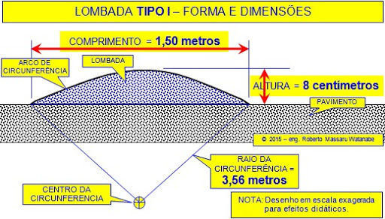
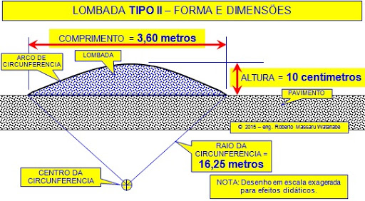
GRUPO 02 | SINALIZACAO DE SEGURANÇA
97053 | SINALIZAÇÃO COM FITA FIXADA EM CONE PLÁSTICO, INCLUINDO CONE. AF_11/2017 | M | 2284 | 9.35 | 21355.4 | Estimado igual a 10% da área de fresagem
AD24.05.0500M (/) AD25.05.0500M (/) SCO-RIO | PROTEÇÃO DE CANTEIRO DE OBRA EM ÁREAS PÚBLICAS, COMPREENDENDO TELA PLÁSTICA, ESTRUTURA DE MADEIRA A CADA 3M DE DISTÂNCIA COM BASE DE CONCRETO, UTILIZAÇÃO 2 VEZES. | M | 1142 | 24.82 | 28344.44 | Estimado igual a 5% da área de fresagem
 |  |  |  | TOTAL DO GRUPO | 49699.84
 |  |  | 14.506666667 | R$/m2
GRUPO 03 | ADMINISTRAÇÃO LOCAL
 | DESCRIÇÃO | UNIDADE | QUANTIDADE | CUSTO UNITÁRIO | CUSTO TOTAL
 | Administração Local (expessífica para o Lote) | % | 1 | 104251.7256 | 104251.7256

 | % da Adm Local, com relação ao valor da obra (com o BDI) | 0.035150738833
 |  |  |  | TOTAL DO GRUPO | 104251.7256
 |  |  |  |  |  |  |  | 635
 | Valor total da estimativa de preços SEM BDI |  |  |  | 3211463.0169 |  |  | 637
 |  |  |  |  |  |  |  | 638
 | BDI |  |  |  |  |  |  | 639
 | BDI referente ao total parcial da estimativa, exceto os materiais betuminosos | 0.182 |  | 1616310.7151 | 294168.55015 |  | 3211463.0169 | 640
 | MATERIAIS BETUMINOSOS |  |  |  |  |  | #REF! | 641
ANP CM 30 - MAR 2021 | ASFÁLTO DILUIDO DE PETRÓLEO CM-30 |  |  | 0
ANP - RR 2C MAI 2021 | EMULSÃO ASFÁLTICA CATIÔNICA RR2C |  |  | 45065.836616 |  | Por orientação da DIATEC/NOVACAP o RR - 1C, foi substituído pelo RR - 2C
ANP - CAP 30/45 JUN 2021 | CIMENTO ASFÁLTICO DE PETRÓLEO - CAP 30/45 |  |  | 1550086.4652
 | TOTAL DOS MATERIAIS BETUMINOSOS |  |  | 1595152.3018 |  | 0.45502565552

 |  |  |  | TOTAL DO LOTE | 3505631.5671 |  |  | 642
 |  |  |  |  | 153.48827072

 | ESPESSURA ESTIMADA DA FRESAGEM | 10 | cm
 | ESPESSURA ESTIMADA DE RECOLOCAÇÃO DE CAPA ASFÁLTICA | 10 | cm
 | PROPORÇÃO DA FRESAGEN DESCONTÍNUA | 0.87
 | DENSIDADE CAUQ | 2.4 | t/m3

